cestas_sna
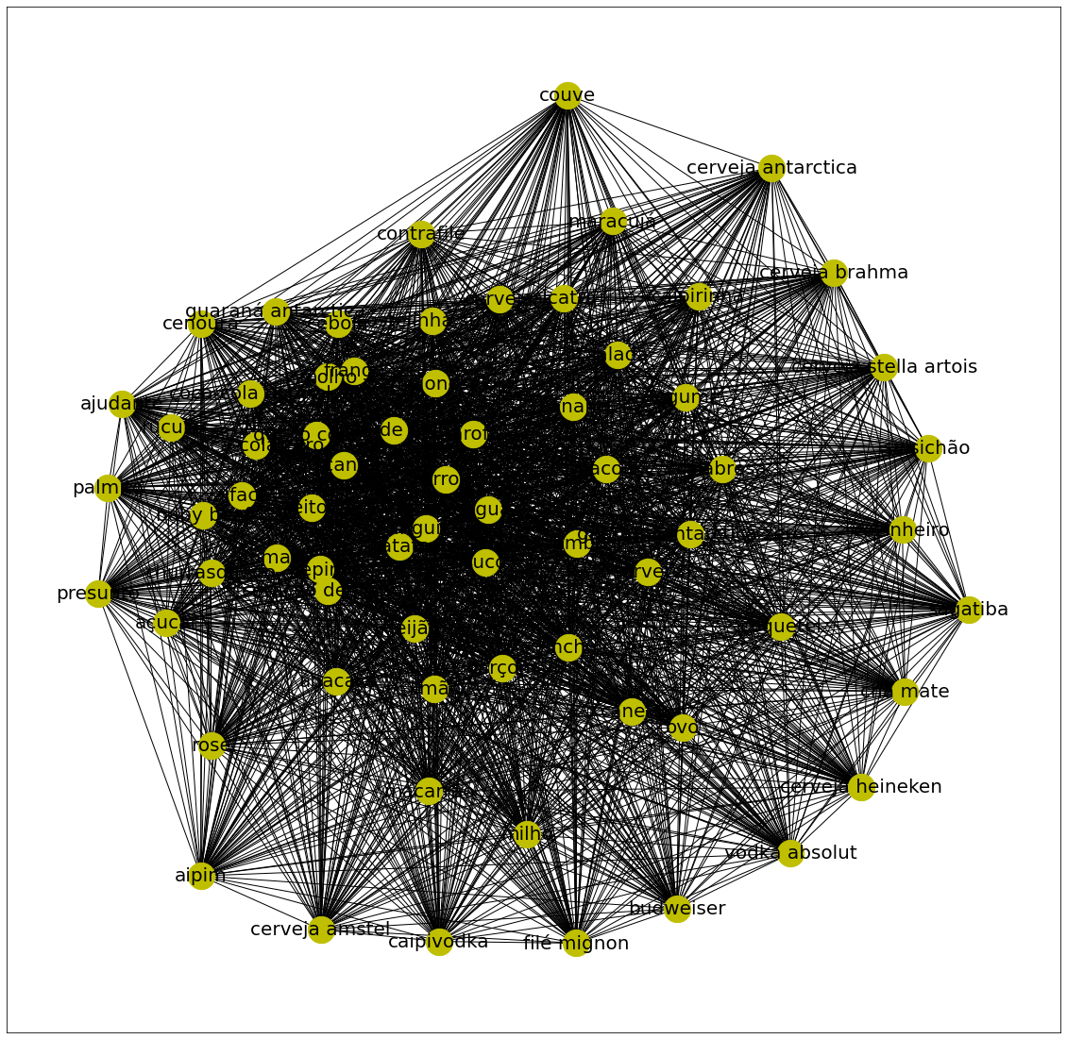
Cesta 1 | Cesta 2 | Cesta 3 | Cesta 4 | Cesta 5
sal grosso | chocolate | filé mignon | fanta laranja | manjericão
cerveja império | pudim de leite | coolers | presunto | castanha-de-caju
salada de maionese | chopp claro | macarrão | churrasqueiro | abacaxi
tábua de corte | repolho | docinho | paliteiro | tomilho
rechaud inox | cozinheiro | bolinho de cordeiro | guardanapo | tapioca
pranchas para montar | petit fours | bife do vazio | garrafa térmica | sal
cerveja petra | vagem | kiwi | coordenador | rosé
baby beef | flan | aperol | espeto vegetariano | rabanete
brahma | geléia | cerveja heineken | patê | polenta
costelinha suína | saladeira | garçom | chapa de ferro | pimenta dedo-de-moça
melão | couve flor | vegetais | cebolinha | pimenta
pão francês | nozes | gelo | carré de cordeiro | pastel
melancia | chopp de vinho | fraldinha | pasta | ovo de codorna
cerveja skol | costela de boi | empada | pratos | mel
caixa térmica | brócolis | parmesão | pernil | mandioca
guaraná zero | mussarela de búfalo | salsichão | atendente | limão
guaraná | mousse | choripan | baby beef | jiló
copeiro | morango | brownie | saleiro | guaraná antarctica zero
coração de frango | chantilly | abóbora | copo | guacamole
faca | canapé | sorvete | sardela | doritos
coração de frango | coquetel | suco | acelga | cupim
frango | maracujá | salada de batata | temperos | chope stella
 | linguiça apimentada | salada | tulipa | chopp brahma
 | salsa | feijão | vasilha | chimichurri
 | farinha de mandioca | sagatiba | açucar | chicória
 | salada de frutas | torta | alface | cenoura
 | salpicão | refrigerante | espeto para churrasco | cebola
 | tabule | caipiroska | abobrinha | casqueirado
 | recepcionista | pistache | blanquet | caponata de berinjela
 | berinjela | vodka absolut | adoçante | bacon
 | beterraba | ovo | queijo | azeitona
 | salada de feijão-verde | cerveja budweiser | picanha | azeite
 | pave de frutas | aperitivo | salame | ancho
 | xícara | chopp escuro | pepino | alho
 | salada de grao de bico | cocada | café | salmão
 | salada de legumes | doce de leite | manga | biro-biro
 | vinho | figo | molho | pão italiano
 | bolo | folhas verdes | talheres | cachaça
 | uísque | chopp patagonia amber | toalha | creme de leite
 | fantasias | gão de bico | rúcula | coentro
 | espetinho de queijo coalho | chopp patagonia pilsen | travessa | cobolinha-verde
 | espetinho de legumes | mamão | palmito | sushi
 | leite condensado | pêssego | carambola | provoleta
 | farinha de milho | whisky | guaraná antarctica | ponta de peito
 | licor | fruta | carvão | papel manteiga
 |  | espetinho bovino | catupiry | papel alumínio
 |  | pão de alho | ervas | nachos
 |  | massa com molho | maminha | carne moída
 |  | legume | ajudante | alecrim
 |  | maminha angus | pimentão | vinagre
 |  | linguiça | coração de frango | suíno
 |  | maionese | coca-cola zero | soja
 |  | espetinho de coração de frango | coca-cola normal | salsinha
 |  | gin tonica | lombo | abacate
 |  | farofa | réchauds | orégano
 |  | feijoada | tomate | óleo vegetal
 |  | queijo coalho | acendedor | mussarela
 |  | espetinho misto | acho argentino | mostarda
 |  | espetinho frango | agrião | milho
 |  | espetinho de tulipa de frango |  | manteiga
 |  | espetinho de medalhão de frango |  | maça
 |  | medalhão |  | talher
 |  | drumet de frango |  | farinha de rosca
 |  | vinagrete |  | farinha
 |  | picanha suína |  | ervilha
 |  | água |  | colorau
 |  | soda antártica normal |  | cheiro-verde
 |  | smirnoff |  | pimenta-do-reino
 |  | arroz
 |  | banana
 |  | batata
 |  | picanha argentina
 |  | mojito
 |  | cerveja
 |  | panqueca
 |  | pancetta
 |  | paleta de carneiro
 |  | negroni
 |  | moscow mule
 |  | espetinho de medalhão bovino
 |  | grão de bico
 |  | cerveja antarctica
 |  | budweiser
 |  | espetinho de frango
 |  | couve
 |  | contrafilé
 |  | espetinho de kafta
 |  | espetinho de linguiça
 |  | chá mate
 |  | cerveja stella artois
 |  | cerveja brahma
 |  | cerveja amstel
 |  | canela
 |  | calabresa
 |  | caipivodka
 |  | caipirinha
 |  | espetinho de linguiça apimentada
 |  | crouton
 |  | espetinho de lomgo suíno
 |  | aipim
 |  | bife chorizo
 |  | amendoim
 |  | alcatra

